แม่แฝก-แม่งัด ปากคลองซอย2ขวา
 | โครงการสอบเทียบอาคารชลประทาน
 | สำนักบริหารจัดการน้ำและอุทกวิทยา กรมชลประทาน
 | (งบประมาณเงินทุนหมุนเวียนเพื่อการชลประทาน ปี 2556)

1 | ข้อมูลทางกายภาพ
 | 1.1 ข้อมูลระบบส่งน้ำที่ตั้งของอาคาร
 | - ข้อมูลทั่วไปของอาคาร |  | ทรบ.ปากคลองซอย 2 ขวา |  |  | อาคาร
 | - โครงการ |  | โครงการส่งน้ำและบำรุงรักษา แม่แฝก-แม่งัด
 | - ตำแหน่งที่ตั้ง กม. |  | 7+117 |  |  | คลองสายใหญ่
 | อำเภอ |  | สันทราย |  |  | จังหวัด | เชียงใหม่
 | - พิกัด |  | N 2106350 |  | E 497400
 | - ลักษณะคลอง |  | ÿ คลองดิน |  | ÿ คลอดดาดคอนกรีต

 | 1.2 ข้อมูลอาคาร
 | - ชื่ออาคาร
 | - ประเภทบาน ÿ ประตูระบายน้ำบานตรง (Sluice gate) |  |  |  |  | 1 | บาน
 |  |  | ขนาดบาน | กว้าง |  | 0.60 | เมตร
 |  |  |  | สูง |  |  | เมตร
 | - ระดับพื้น Inlet |  |  |  |  |  | เมตร (ร.ท.ก.)
 | - ระดับพื้น Outlet |  |  |  |  |  | เมตร (ร.ท.ก.)
 | - ระดับพื้นธรณีอาคาร |  |  |  |  | 0.00 | เมตร (ร.ส.ม.)
 | - ปริมาณน้ำไหลผ่านสูงสุด |  |  |  |  |  | ลูกบาศก์เมตร/วินาที
 | - รัศมีความโค้งของบาน (สำหรับบานโค้ง) |  |  |  |  | - | เมตร

 | 1.3 รูปภาพอาคารชลประทาน
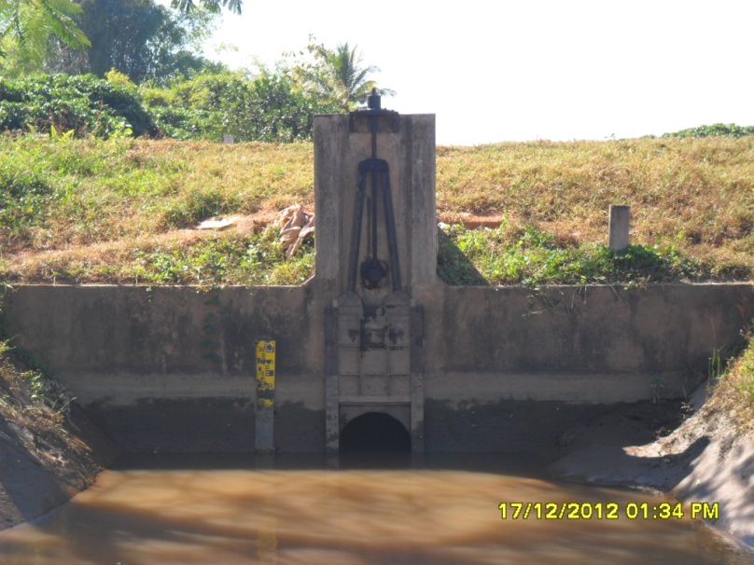

2 | ข้อมูลการสอบเทียบอาคารชลประทาน
 | ÿ ประตูระบายน้ำบานตรง (Sluice gate)
 | ÿ การไหลแบบอิสระ (Free flow)
 | สูตรการคำนวนสอบเทียบอาคาร

 | เมื่อ | Q = ปริมาณน้ำผ่านอาคาร (ลบ.ม./วินาที)
 |  | C = สัมประสิทธิ์ปริมาณน้ำเมื่อการไหลเป็นแบบอิสระ
 |  | L = ความกว้างของช่องประตูระบาย (เมตร)
 |  | Go = การเปิดบาน (เมตร)
 |  | H = ระดับน้ำด้านหน้าประตู - ระดับน้ำด้านท้ายประตู (เมตร)
 |  | g = ความเร่งเนื่องจากแรงโน้มถ่วง (เมตร/วินาที)

ที่ | ระดับน้ำ | ระดับ | H |  | ระยะเปิดบาน | Q | H/Go | Cd
 | ด้านเหนือน้ำ | ธรณี |  |  | (Go)
 | ม.(รทก./รสม.) | ม.(รทก./รสม.) |  |  | ม. | ลบ.ม./วินาที
1 | 0.75 | 0.00 | 0.75 | 3.8360 | 0.10 | 0.067 | 7.500 | 0.291
2 | 0.74 | 0.00 | 0.74 | 3.8104 | 0.20 | 0.165 | 3.700 | 0.361
3 | 0.73 | 0.00 | 0.73 | 3.7845 | 0.30 | 0.309 | 2.433 | 0.454
4 | 0.72 | 0.00 | 0.72 | 3.7585 | 0.40 | 0.386 | 1.800 | 0.428
5 | 0.70 | 0.00 | 0.70 | 3.7059 | 0.50 | 0.409 | 1.400 | 0.368

สอบเทียบอาคาร ทรบ.ปากคลองซอย 2 ขวา โครงการ ส่งน้ำและบำรุงรักษา แม่แฝก-แม่งัด

3 | ข้อมูลการเปิดบานในระดับต่างๆ

ที่ | ระดับน้ำ | ระดับธรณี | H | ระยะเปิดบาน | H/Go | Cd | ปริมาณน้ำไหลผ่าน
 | ด้านเหนือน้ำ |  |  | (Go)
 | ม.(รทก./รสม.) | ม.(รทก./รสม.) |  | ม. |  |  | ลบ.ม./วินาที
1 | 0.75 | 0.00 | 0.75 | 0.10 | 7.500 | 0.598 | 0.1377
2 | 0.74 | 0.00 | 0.74 | 0.20 | 3.700 | 0.522 | 0.2389
3 | 0.73 | 0.00 | 0.73 | 0.30 | 2.433 | 0.497 | 0.3386
4 | 0.72 | 0.00 | 0.72 | 0.40 | 1.800 | 0.484 | 0.4369
5 | 0.70 | 0.00 | 0.70 | 0.50 | 1.400 | 0.476 | 0.5297

หมายเหตุ สามารถนำไปใช้คำนวณในการยกบานระบายที่ระดับต่างๆ โดยป้อนข้อมูลระดับด้านเหนือน้ำและระดับที่ต้องการยกบาน
 | จะสามารถทราบปริมาณน้ำไหลผ่านอาคารได้ (กรอกข้อมูลในช่องว่างเท่านั้น ยกเว้นช่องสีทึบ)

